Pres
CORPORACION DEL ACUEDUCTO Y ALCANTARILLADO DE MOCA
CORAAMOCA

ESTADOS FINANCIEROS
Del Ejercicio terminado el 31 de marzo de 2026 y 2025

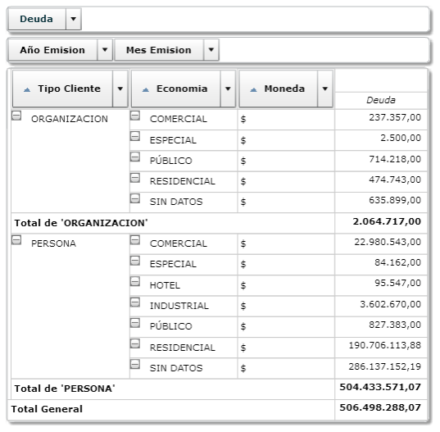

indce
 | Mayo | Junio | Julio | Agosto | Septiembre | Octubre | Noviembre | Acumuladoo
Ingresos
(a) Ingresos por facturación1 | - | - | - | - | - | - | - | 45,032,091.25
(b) Transferencias del gobierno central para gastos de energía | - | - | - | - | - | - | - | 13,885,956.00
(c) Transferencias del gobierno central para pago de salarios | - | - | - | - | - | - | - | 11,979,501.00
(d) Total transferencias del gobierno central [(b)+(c)] | - | - | - | - | - | - | - | 25,865,457.00
(e) Total ingresos con transferencias del gobierno central [(a)+(d)] | - | - | - | - | - | - | - | 70,897,548.25
 |  |  |  |  |  |  |  | -
(f) Gastos operativos | - | - | - | - | - | - | - | 55,762,445.43
 |  |  |  |  |  |  |  | -
Índice de cobertura de costos con transferencias [(e)/(f)] | #DIV/0! | #DIV/0! | #DIV/0! | #DIV/0! | #DIV/0! | #DIV/0! | #DIV/0! | 1.2714210739
Índice de cobertura de costos sin transferencias [(a)/(f)] | #DIV/0! | #DIV/0! | #DIV/0! | #DIV/0! | #DIV/0! | #DIV/0! | #DIV/0! | 0.80757023661

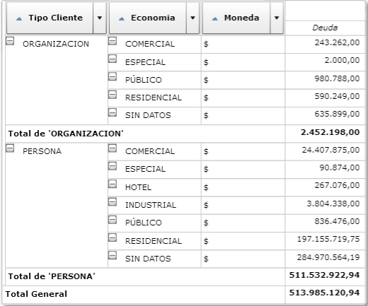

Mat
Deben anexar los reportes del sigef con los balances que presentan estas cuentas y de las demás anexar las conciliaciones bancarias
CORPORACION DEL ACUEDUCTO Y ALCANTARILLADO DE MOCA |  |  |  |  | Detalle de observaciones
Control y Análisis
Planificación Preliminar |  |  |  |  | nota 7

Especificar tasa de interés anual
Periodo: | AÑO 2022
Preparado por: | JUAN JOSE SANCHEZ
Fecha: | 10 DE ENERO 2018 |  |  |  | nota 8 | *

Explicar porque no existen cuentas por cobrar por los servicios brindados.
FORMULARIO PARA CALCULAR LA MATERIALIDAD |  |  |  |  | nota 9

Detallar inventario: Materiales y suministros para consumo y prestación de servicios, Materiales y suministro para la producción, etc. y anexar la relación de lugar. La diferencia existente de RD$102,320 corresponde a publicidad y promociones ver nota de materiales y suministros en el Estado de Rendimiento financiero.
La materialidad en la auditoría financiera es un instrumento de planificación que facilita al auditor la selección de procedimientos eficientes de auditoría para detectar las omisiones, los errores o irregularidades significativas en las afirmaciones de la administración, que pudieran de alguna forma hacer que el juicio de una persona razonable, que confía en los estados e informes financieros auditados, se modifique o se influencie a causa de tales omisiones, errores e irregularidades.
 |  |  |  |  | nota 10

La Materialidad de Planeación se define como la cantidad de errores máxima que el auditor está dispuesto a aceptar en los Informes Financieros sin que estos permita conducir a dichos usuarios a tomar decisiones erróneas importantes, independientemente de su naturaleza o causa. Para determinar la materialidad considere factores tales como: |  |  |  |  |  | corregido

Separar cifras con la coma y elaborar el cuadro de la siguiente manera para transparentar la amortización que debe ser llevada al gasto en la cuenta otros gastos (contratación de servicios)
− El tamaño de la entidad.
− Consideraciones de costo beneficio de la auditoria.
− Factores relacionados con el medio en que opera la entidad. |  |  |  |  | nota 11
− La naturaleza del error.

La determinación de la materialidad no es un cálculo plenamente matemático, el juicio del auditor juega un papel fundamental.

En el presentado en PDF deben anexar el cuadro en la nota
El Cálculo de la Materialidad de Ejecución se realiza con el objetivo de determinar la naturaleza, alcance y oportunidad de los procedimientos de auditoría. El umbral de la misma es establecido entre un 75% y un 50% de la Materialidad de Planeación. Esto significa que la Materialidad de Planeación es reducida en un 25% ó 50%. La reducción de la misma se realizará según el jucio del auditor en base a los riesgos de la Entidad. |  |  |  |  | nota 13

deben hacer una separación de las del sector público y el privado

El Sumario de Diferencia de Auditoría (SDA), son todas las discrepancias de auditoría encontradas durante nuestros procedimientos las cuales no son corregidas por la Entidad. Se designará por lo general un Sumario de Diferencia de Auditoría (SDA) estableciendo los niveles más bajos de errores que son considerados como insignificantes, y como tal los errores por debajo de estos no necesitan ser acumulados y publicados en SDA. Aplicaremos el juicio profesional para determinar mínimo de SDA. Generalmente se espera que el SDA será de un 5% a un 10% de la Materialidad de Planeación. Esto quiere decir que no debe exceder el 10% de la Materialidad de Planeación. Cuando el SDA excede el 5% de la Materialidad de Planeación o es menos del 5% de laMaterialidad de Planeación requiere documentación revelada y aprobada por el Encargado de Departamento de Auditoría. |  |  |  |  | nota 14 | ojo

Deben hacer una relación de la transferencias corrientes y de capital recibida por mes con su monto y su procedencia, con la finalidad de validar los montos recibidos para fines de nuestra consolidación.
 |  |  |  |  | nota 19

I. CÁLCULO DE LA MATERIALIDAD PLANEADA

Eliminar, porque tiende a confundir cuando se totalizan todas las filas
Método 1. Materialidad basada en un Porcentaje de los Gastos Totales. Se recomienda a entidades sin fines de lucro.
 |  |  |  |  | nota 20
Base | Monto RD $ | Aplique el Porcentaje | Estimación de Materialidad de Planeación en RD $ | Observaciones
Gastos Totales
Deben detallar los beneficiarios
Menos de RD $ 1.0 Millones |  | 2% | - |  | nota 21
De RD $ 2.0 a 20 Millones |  | 1% | -
Mas de RD $ 20 Millones | 51,319,749.43 | 0.5% | 256,598.75
Corregir valor de acuerdo a la observación anterior y corregirlo en el ERF
 |  |  |  |  | nota 22

Método 2. Materialidad basada en el Ingreso Neto Normalizado antes de Impuesto. Se recomienda a entidades lucrativas. |  |  |  |  | nota 23
Corregir concepto y ponerlo de acuerdo al nombre de la cuenta
Corregir
Base | Monto RD $ | Aplique el Porcentaje | Estimación de Materialidad de Planeación en RD $ | Observaciones
Ingresos Netos Normalizados antes de Impuesto
Mas de RD $ 40 Millones | 19,577,798.82 | 5% | 978,889.94 |  | nota 25
Menos de RD $ 40 Millones |  | de 5% a 10% | -

Método 3. Materialidad basada en un Porcentaje de Ingreso Bruto Normalizado.

Base | Monto RD $ | Aplique el Porcentaje | Estimación de Materialidad de Planeación en RD $
Ingresos Brutos Normalizados | 70,897,548.25 | 0.5% | 354,487.74

Método 4ⁱ. Método Mixto basado en una combinación y promedio de los métodos anteriores. Promedia un resultado de los métodos anteriores.

Base | Monto RD $
Método 1 | 256,598.75
Método 2 | 978,889.94
Método 3 | 354,487.74
PROMEDIO | 529,992.14

II. CÁLCULO DE LA MATERIALIDAD DE EJECUCIÓN

Base | Monto RD $ | Aplique el Porcentaje | Estimación de Materialidad de Ejecución en RD$ | Observaciones
Materialidad de Planeación
75% del total planeación |  | 75% | -
50% del total planeación | 529,992.14 | 50% | 264,996.07

III. CÁLCULO DE LA MATERIALIDAD PARA EL SUMARIO DE DIFERENCIAS DE AUDITORIA

Base | Monto RD $ | Aplique el Porcentaje | Estimación del SDA en RD$ | Observaciones
Materialidad de Planeación | 529,992.14 | 5% | 26,499.61
Materialidad de Planeación |  | 10% | -

IV. CONCLUSIÓN RESPECTO A LA MATERIALIDAD

Basados en las pautas indicadas en la Guía para la Planificación de Auditorias Financieras Gubernamentales, utilizando los métodos señalados y nuestro juicio profesional, hemos calculado la Materialidad de Planeación en RD$529992, la Materialidad de Ejecución en RD$264996 y la Materialidad para el Sumario de Auditoria en RD$26499.

___________________
Preparado por:

Referencia
ⁱ Método No.5, según la Guía para la Planificación de Auditorías Financieras Gubernamentales, emitida por la Cámara de Cuentas de la República Dominicana.

DE
 |  |  |  | 550.66666667 |  |  |  |  |  |  |  |  |  |  | 0 |  |  |  |  |  |  |  |  |  |  |  |  |  |  | ENERO |  |  | FEBRERO |  |  | MARZO |  |  | ABRIL |  |  | MAYO |  |  | JUNIO |  |  | JULIO |  |  | AGOSTO |  |  | SEPTIEMBRE |  |  | OCTUBRE |  |  | NOVIEMBRE |  |  | DICIEMBRE
INSTITUCION | C O R A A M O C A |  |  | 172.28
CODIGO | 6 1 0 7 |  |  | 10336.8 |  |  |  |  |  |  |  |  |  |  | INSERTAR BASE DE DATO EN EL RECUADOR DE ABAJO |  |  |  |  |  |  |  |  |  |  |  |  |  |  | INSERTAR BASE DE DATO EN EL RECUADOR DE ABAJO |  | -18,075,999.46 | INSERTAR BASE DE DATO EN EL RECUADOR DE ABAJO |  | 15,084,582.56 | INSERTAR BASE DE DATO EN EL RECUADOR DE ABAJO |  | 6,554,905.94 | INSERTAR BASE DE DATO EN EL RECUADOR DE ABAJO |  | 0.00 | INSERTAR BASE DE DATO EN EL RECUADOR DE ABAJO |  | 0.00 | INSERTAR BASE DE DATO EN EL RECUADOR DE ABAJO |  | 0.00 | INSERTAR BASE DE DATO EN EL RECUADOR DE ABAJO |  | 0.00 | INSERTAR BASE DE DATO EN EL RECUADOR DE ABAJO |  | 0.00 | INSERTAR BASE DE DATO EN EL RECUADOR DE ABAJO |  | 0.00 | INSERTAR BASE DE DATO EN EL RECUADOR DE ABAJO |  | 0.00 | INSERTAR BASE DE DATO EN EL RECUADOR DE ABAJO |  | 0.00 | INSERTAR BASE DE DATO EN EL RECUADOR DE ABAJO |  | 0.00
MES DE EJECUCION | 2026 |  |  |  |  |  |  |  |  |  |  |  |  |  | ↓ |  | -18,149,054.65 | -9,131,922.38 | -7,241,746.02 | 0.00 | 0.00 | 0.00 | 0.00 | 0.00 | 0.00 | 0.00 | 0.00 | 0.00 |  | ↓ |  |  | ↓ |  |  | ↓ |  |  | ↓ |  |  | ↓ |  |  | ↓ |  |  | ↓ |  |  | ↓ |  |  | ↓ |  |  | ↓ |  |  | ↓ |  |  | ↓
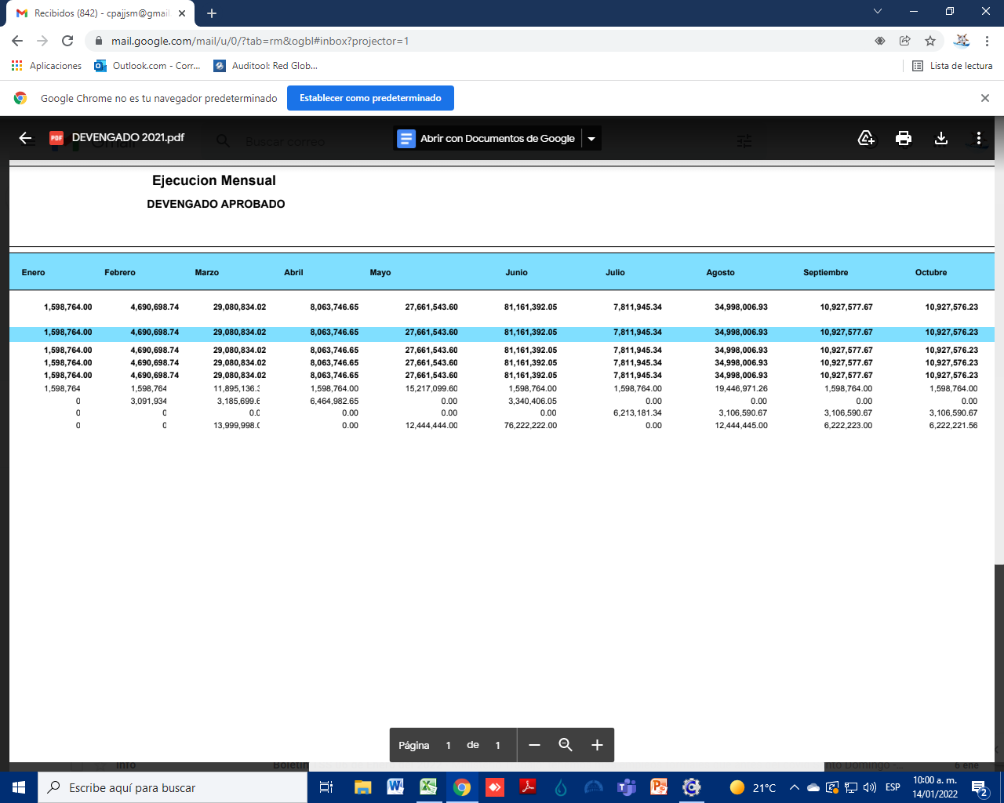
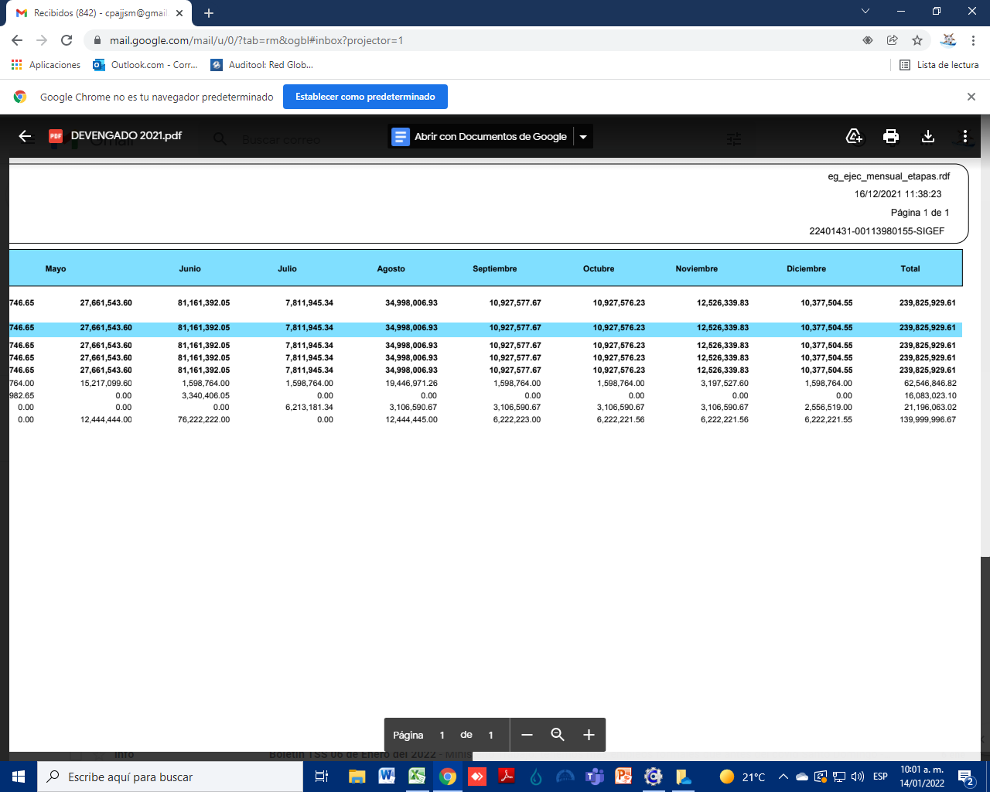
 |  |  |  |  |  |  |  |  |  |  |  |  |  |  |  |  | -73,055.19 | -24,216,504.94 | -13,796,651.96 | 0.00 | 0.00 | 0.00 | 0.00 | 0.00 | 0.00 | 0.00 | 0.00 | 0.00
 | EFECTIVOS | 2026 | 2025 |  |  |  |  |  |  |  |  |  |  |  | ↓ | DETALLE | ENERO | FEBRERO | MARZO | ABRIL | MAYO | JUNIO | JULIO | AGOSTO | SEPTIEMBRE | OCTUBRE | NOVIEMBRE | DICIEMBRE |  | ↓ | DETALLE | VALOR | ↓ | DETALLE | VALOR | ↓ | DETALLE | VALOR | ↓ | DETALLE | VALOR | ↓ | DETALLE | VALOR | ↓ | DETALLE | VALOR | ↓ | DETALLE | VALOR | ↓ | DETALLE | VALOR | ↓ | DETALLE | VALOR | ↓ | DETALLE | VALOR | ↓ | DETALLE | VALOR | ↓ | DETALLE | VALOR
 | FONDO DE CAJAS | 95,000.00 | 95,000.00
 | CAJA | 0.00 | 0.00 |  |  |  |  |  |  |  |  |  |  |  | 1.4.1.4.01 | 1.4.1.4.01.01 | -3,993,167.00 | -3,993,167.00 | -3,993,167.00 | 0.00 | 0.00 | 0.00 | 0.00 | 0.00 | 0.00 | 0.00 | 0.00 | 0.00 | -11,979,501.00
 | CTA. 170-102546-6 | 0.00 | 1,391.20 |  |  |  |  |  |  |  |  |  |  |  |  | 1.4.4.2.3 | 0.00 | 0.00 | 0.00 | 0.00 | 0.00 | 0.00 | 0.00 | 0.00 | 0.00 | 0.00 | 0.00 | 0.00 | 0.00 | 1.4.1.4.01.01 | 1.4.1.4.01.01 | -3,993,167.00 | 1.4.1.4.01.01 | 1.4.1.4.01.01 | -3,993,167.00
 | CTA. 170-102430-3 | 0.00 | 0.00 |  |  |  |  |  |  |  |  |  |  |  |  | 1.5.1.2.99 | -14,809,357.61 | -11,120,286.07 | -19,102,447.57 | 0.00 | 0.00 | 0.00 | 0.00 | 0.00 | 0.00 | 0.00 | 0.00 | 0.00 | -45,032,091.25 | 1.4.1.4.01.02 | 1.4.1.4.01.02 | -4,628,652.00 | 1.4.1.4.01.02 | 1.4.1.4.01.02 | -4,628,652.00 | 1.4.1.4.01.01 | 1.4.1.4.01.01 | -3,993,167.00
 | CTA. 170-102726-4 | 717,555.30 |  |  |  |  |  |  |  |  |  |  |  |  |  | 1.6.1.2.01 | 0.00 | 0.00 | 0.00 | 0.00 | 0.00 | 0.00 | 0.00 | 0.00 | 0.00 | 0.00 | 0.00 | 0.00 | 0.00 | 1.5.1.2.99 | 1.5.1.2.99 | -14,809,357.61 | 1.5.1.2.99 | 1.5.1.2.99 | -11,120,286.07 | 1.4.1.4.01.02 | 1.4.1.4.01.02 | -4,628,652.00
 | TOTAL EFECTIVOS | 812,555.30 | 96,391.20 |  |  |  |  |  |  |  |  |  |  |  | 1.4.1.4.01 | 1.4.1.4.01.02 | -4,628,652.00 | -4,628,652.00 | -4,628,652.00 | 0.00 | 0.00 | 0.00 | 0.00 | 0.00 | 0.00 | 0.00 | 0.00 | 0.00 | -13,885,956.00 | 2.2.1.2.01 | Servicios telefonico de larga distancia | 153,288.55 | 2.1.1.1.01 | SUELDOS A EMPLEADOS FIJOS | 23,683,822.67 | 1.5.1.2.99 | 1.5.1.2.99 | -19,102,447.57
 | TOTAL EFECTIVOS ANTERIOR | 96,391.20 |  |  |  |  |  |  |  |  |  |  |  |  | 1.4.1.4.01 | 1.4.1.4.01.03 | 0.00 | 0.00 | 0.00 | 0.00 | 0.00 | 0.00 | 0.00 | 0.00 | 0.00 | 0.00 | 0.00 | 0.00 | 0.00 | 2.2.1.3.01 | Telefono local | 76,591.44 | 2.1.1.2.03 | Suplencias | 20,000.00 | 2.1.1.1.01 | SUELDOS A EMPLEADOS FIJOS | 13,529,344.00
 | AUMENTO O DISMINUCION | 716,164.10 |  |  | 213,960,472.61 |  |  |  |  |  |  |  |  |  |  | Electricidad no cortable | 4,927,104.53 | 5,136,462.74 | 4,817,004.78 | 0.00 | 0.00 | 0.00 | 0.00 | 0.00 | 0.00 | 0.00 | 0.00 | 0.00 | 14,880,572.05 | 2.2.1.5.01 | Servicio de internet y television por cable | 26,507.29 | 2.1.1.2.08 | EMPLEADOS TEMPORALES | 409,500.00 | 2.1.1.2.03 | Suplencias | 10,000.00
 |  |  |  |  | 25,865,457.00 |  |  |  |  |  |  |  |  |  | 2.1.1.2.08 | EMPLEADOS TEMPORALES | 0.00 | 409,500.00 | 204,750.00 | 0.00 | 0.00 | 0.00 | 0.00 | 0.00 | 0.00 | 0.00 | 0.00 | 0.00 | 614,250.00 | 2.2.1.6.02 | Electricidad no cortable | 4,927,104.53 | 2.1.1.2.11 | INTERINATO | 128,920.00 | 2.1.1.2.08 | EMPLEADOS TEMPORALES | 204,750.00
 | BALANCE ANTERIOR DE CUENSTAS POR PAGAR | 12,076,254.62 | 9,091,175.94 |  |  |  |  |  |  |  |  |  |  |  | 2.1.1.1.01 | Sueldos fijos | 0.00 | 0.00 | 0.00 | 0.00 | 0.00 | 0.00 | 0.00 | 0.00 | 0.00 | 0.00 | 0.00 | 0.00 | 0.00 | 2.2.6.2.01 | Seguro de bienes muebles | 54,283.21 | 2.1.2.2.03 | Pago de horas extraordinarias | 266,118.22 | 2.1.1.2.11 | INTERINATO | 128,920.00
 | AUMENTO O DISMINUCION | 2,985,078.68 | 1 | 2 | 3 | 4 | 5 | 6 | 7 | 8 | 9 | 10 | 11 | 12 | 2.1.1.2.01 | Sueldos al personal contratado e igualado | 0.00 | 0.00 | 0.00 | 0.00 | 0.00 | 0.00 | 0.00 | 0.00 | 0.00 | 0.00 | 0.00 | 0.00 | 0.00 | 2.2.6.2.01 | Seguro de bienes muebles | -54,283.21 | 2.1.2.2.04 | Prima de transporte | 547,580.00 | 2.1.1.4.01 | Sueldo Anual No. 13 | 155,800.00
 | APORTES DEL GOBIERNO PARA GASTOS CORRIENTES | 11,979,501.00 | 3,993,167.00 | 3,993,167.00 | 3,993,167.00 | 0.00 | 0.00 | 0.00 | 0.00 | 0.00 | 0.00 | 0.00 | 0.00 | 0.00 | 2.1.1.2.06 | Jornales | 0.00 | 0.00 | 0.00 | 0.00 | 0.00 | 0.00 | 0.00 | 0.00 | 0.00 | 0.00 | 0.00 | 0.00 | 0.00 | 2.2.6.3.01 | Seguros de personas | 45,048.24 | 2.1.2.2.05 | Compensacion servicios de seguridad | 119,035.00 | 2.1.2.2.03 | Pago de horas extraordinarias | 65,502.27
 | APORTES DEL GOBIERNO PARA GASTOS DE CAPITAL | 0.00 | 0.00 | 0.00 | 0.00 | 0.00 | 0.00 | 0.00 | 0.00 | 0.00 | 0.00 | 0.00 | 0.00 | 0.00 | 2.1.2.2.04 | Prima de transporte | 0.00 | 547,580.00 | 1,094,830.00 | 0.00 | 0.00 | 0.00 | 0.00 | 0.00 | 0.00 | 0.00 | 0.00 | 0.00 | 1,642,410.00 | 2.2.7.1.04 | Mantenimiento y reparacion de obras civiles en ins | -5,003.83 | 2.1.3.1.01 | Dietas en el pais | 215,000.00 | 2.1.2.2.04 | Prima de transporte | 1,094,830.00
 | APORTES DEL GOBIERNO PARA GASTOS DE Electricidad | 13,885,956.00 | 4,628,652.00 | 4,628,652.00 | 4,628,652.00 | 0.00 | 0.00 | 0.00 | 0.00 | 0.00 | 0.00 | 0.00 | 0.00 | 0.00 | 2.1.2.2.09 | Bono por desempeno | 0.00 | 0.00 | 0.00 | 0.00 | 0.00 | 0.00 | 0.00 | 0.00 | 0.00 | 0.00 | 0.00 | 0.00 | 0.00 | 2.2.8.2.01 | COMISIONES Y GASTOS | 55,675.19 | 2.1.5.1.01 | Contribuciones al seguro de salud | 1,743,756.21 | 2.1.2.2.05 | Compensacion servicios de seguridad | 238,070.00
 | INGRESOS POR SERVISIOS | 45,032,091.25 | 14,809,357.61 | 11,120,286.07 | 19,102,447.57 | 0.00 | 0.00 | 0.00 | 0.00 | 0.00 | 0.00 | 0.00 | 0.00 | 0.00 | 2.1.2.2.06 | Compensacion por resultados | 0.00 | 0.00 | 0.00 | 0.00 | 0.00 | 0.00 | 0.00 | 0.00 | 0.00 | 0.00 | 0.00 | 0.00 | 0.00 | 2.2.8.8.01 | Impuestos | 36,961.91 | 2.1.5.2.01 | Contribuciones al seguro de pensiones | 1,742,956.89 | 2.1.3.1.01 | Dietas en el pais | 215,000.00
 | TOTAL INGRESOS | 70,897,548.25 | 23,431,176.61 | 19,742,105.07 | 27,724,266.57 | 0.00 | 0.00 | 0.00 | 0.00 | 0.00 | 0.00 | 0.00 | 0.00 | 0.00 | 2.1.2.2.05 | Compensacion servicios de seguridad | 0.00 | 119,035.00 | 238,070.00 | 0.00 | 0.00 | 0.00 | 0.00 | 0.00 | 0.00 | 0.00 | 0.00 | 0.00 | 357,105.00 | 2.2.9.2.01 | SERVICIOS DE ALIMENTACION | 12,130.00 | 2.1.5.3.01 | Contribuciones al seguro de riesgo laboral | 290,855.33 | 2.1.5.1.01 | Contribuciones al seguro de salud | 906,344.15
 |  | 0.00 | 2991667 | 2991667 | 2991667 | 2991667 | 2991667 | 2991667 | 2991667 | 2991667 | 2991667 | 2991667 | 2991667 | 2991667 | 2.1.3.1.01 | Dietas en el pais | 0.00 | 215,000.00 | 215,000.00 | 0.00 | 0.00 | 0.00 | 0.00 | 0.00 | 0.00 | 0.00 | 0.00 | 0.00 | 430,000.00 | 2.3.1.1.01 | Alimentos y bebidas para personas | 450.00 | 2.2.1.2.01 | Servicios telefonico de larga distancia | 146,935.25 | 2.1.5.2.01 | Contribuciones al seguro de pensiones | 957,720.04
 |  | CORRECTO | -2,991,667.00 | -2,991,667.00 | -2,991,667.00 | -2,991,667.00 | -2,991,667.00 | -2,991,667.00 | -2,991,667.00 | -2,991,667.00 | -2,991,667.00 | -2,991,667.00 | -2,991,667.00 | -2,991,667.00 | 2.1.3.2.01 | Gastos de representacion en el pais | 0.00 | 0.00 | 0.00 | 0.00 | 0.00 | 0.00 | 0.00 | 0.00 | 0.00 | 0.00 | 0.00 | 0.00 | 0.00 | 2.3.7.1.04 | Gas GLP | 2,850.00 | 2.2.1.3.01 | Telefono local | 76,677.76 | 2.1.5.3.01 | Contribuciones al seguro de riesgo laboral | 146,499.67
INGRESOS | 2026 | -70,897,548.25 |  |  |  |  |  |  |  |  |  |  |  |  | 2.1.4.2.02 | Gratificaciones por pasantias | 0.00 | 0.00 | 0.00 | 0.00 | 0.00 | 0.00 | 0.00 | 0.00 | 0.00 | 0.00 | 0.00 | 0.00 | 0.00 | 2.3.9.9.01 | Productos y Utiles Varios n.i.p | 5,003.83 | 2.2.1.5.01 | Servicio de internet y television por cable | 25,180.41 | 2.2.1.2.01 | Servicios telefonico de larga distancia | 160,500.28
 |  |  | 23,431,176.61 | 43,173,281.68 | 70,897,548.25 | 70,897,548.25 | 70,897,548.25 | 70,897,548.25 | 70,897,548.25 | 70,897,548.25 | 70,897,548.25 | 70,897,548.25 | 70,897,548.25 | 70,897,548.25 | 2.1.5.1.01 | Contribuciones al seguro de salud | 0.00 | 1,743,756.21 | 906,344.15 | 0.00 | 0.00 | 0.00 | 0.00 | 0.00 | 0.00 | 0.00 | 0.00 | 0.00 | 2,650,100.36 | 2.3.9.9.01 | Productos y Utiles Varios n.i.p | 1,190.00 | 2.2.1.6.02 | Electricidad no cortable | 5,136,462.74 | 2.2.1.3.01 | Telefono local | 76,921.80
1.4.1.4.01.01 | TRANSFERENCIA PARA GASTO CORRIENTE | -11,979,501.00 | 0.00 |  |  |  |  |  |  |  |  |  |  |  | 2.1.5.2.01 | Contribuciones al seguro de pensiones | 0.00 | 1,742,956.89 | 957,720.04 | 0.00 | 0.00 | 0.00 | 0.00 | 0.00 | 0.00 | 0.00 | 0.00 | 0.00 | 2,700,676.93 | 2.6.8.3.01 | Programas de informatica | 17,380.00 | 2.2.3.1.01 | Viaticos dentro del pais | 82,162.50 | 2.2.1.5.01 | Servicio de internet y television por cable | 25,397.41
1.4.1.4.01.02 | TRANSFERENCIA PARA ELECTRICIDAD NO CORTABLE | -13,885,956.00 |  |  |  |  |  |  |  |  |  |  |  |  | 2.1.5.3.01 | Contribuciones al seguro de riesgo laboral | 0.00 | 290,855.33 | 146,499.67 | 0.00 | 0.00 | 0.00 | 0.00 | 0.00 | 0.00 | 0.00 | 0.00 | 0.00 | 437,355.00 |  |  |  | 2.2.6.2.01 | Seguro de bienes muebles | 54,283.21 | 2.2.1.6.02 | Electricidad no cortable | 4,817,004.78
1.5.1.2.99 | INGRESOS | -45,032,091.25 | 0.00 | 0.00 |  |  |  |  |  |  |  |  |  |  | 2.2.1.2.01 | Servicios telefonico de larga distancia | 153,288.55 | 146,935.25 | 160,500.28 | 0.00 | 0.00 | 0.00 | 0.00 | 0.00 | 0.00 | 0.00 | 0.00 | 0.00 | 460,724.08 |  |  |  | 2.2.6.2.01 | Seguro de bienes muebles | -54,283.21 | 2.2.2.2.01 | IMPRESION, ENCUADERNACION Y ROTULACION | 354.00
 |  |  | -45,032,091.25 |  |  |  |  |  |  |  |  |  |  |  | 2.2.1.3.01 | Telefono local | 76,591.44 | 76,677.76 | 76,921.80 | 0.00 | 0.00 | 0.00 | 0.00 | 0.00 | 0.00 | 0.00 | 0.00 | 0.00 | 230,191.00 |  |  |  | 2.2.7.1.04 | Mantenimiento y reparacion de obras civiles en ins | -702,462.42 | 2.2.3.1.01 | Viaticos dentro del pais | 512,337.00
 |  |  |  |  |  |  |  |  |  |  |  |  |  |  | 2.2.1.4.01 | Telefax y correos | 0.00 | 0.00 | 0.00 | 0.00 | 0.00 | 0.00 | 0.00 | 0.00 | 0.00 | 0.00 | 0.00 | 0.00 | 0.00 |  |  |  | 2.2.7.2.06 | Mantenimiento y reparacion de equipos de transport | 4,630.00 | 2.2.4.1.01 | Pasajes | 2,200.00
 |  |  |  |  |  |  |  |  |  |  |  |  |  |  | 2.2.1.5.01 | Servicio de internet y television por cable | 26,507.29 | 25,180.41 | 25,397.41 | 0.00 | 0.00 | 0.00 | 0.00 | 0.00 | 0.00 | 0.00 | 0.00 | 0.00 | 77,085.11 |  |  |  | 2.2.8.2.01 | COMISIONES Y GASTOS | 45,701.10 | 2.2.6.2.01 | Seguro de bienes muebles | 54,283.21
 |  |  |  |  |  |  |  |  |  |  |  |  |  |  | 2.2.2.1.01 | Publicidad y propaganda | 0.00 | 0.00 | 0.00 | 0.00 | 0.00 | 0.00 | 0.00 | 0.00 | 0.00 | 0.00 | 0.00 | 0.00 | 0.00 |  |  |  | 2.2.8.5.01 | Fumigacion | 1,000.00 | 2.2.6.2.01 | Seguro de bienes muebles | -54,283.21
 |  |  |  |  |  |  |  |  |  |  |  |  |  |  | 2.2.2.2.01 | Impresion y encuadernacion | 0.00 | 0.00 | 0.00 | 0.00 | 0.00 | 0.00 | 0.00 | 0.00 | 0.00 | 0.00 | 0.00 | 0.00 | 0.00 |  |  |  | 2.2.8.5.03 | Limpieza e higiene | 2,855.45 | 2.2.7.1.04 | Mantenimiento y reparacion de obras civiles en ins | 2,251,432.99
 |  |  |  | 3,383,015.15 |  |  |  |  |  |  |  |  |  |  | 2.2.3.1.01 | Viaticos dentro del pais | 0.00 | 82,162.50 | 512,337.00 | 0.00 | 0.00 | 0.00 | 0.00 | 0.00 | 0.00 | 0.00 | 0.00 | 0.00 | 594,499.50 |  |  |  | 2.2.8.8.01 | Impuestos | 51,963.75 | 2.2.7.2.06 | Mantenimiento y reparacion de equipos de transport | 202,575.00
 |  |  |  |  |  |  |  |  |  |  |  |  |  |  | 2.2.4.1.01 | Pasajes | 0.00 | 0.00 | 2,200.00 | 0.00 | 0.00 | 0.00 | 0.00 | 0.00 | 0.00 | 0.00 | 0.00 | 0.00 | 2,200.00 |  |  |  | 2.3.1.1.01 | Alimentos y bebidas para personas | 1,601.40 | 2.2.8.2.01 | COMISIONES Y GASTOS | 76,611.69
 |  |  | ER |  |  |  |  |  |  |  |  |  |  |  | 2.2.5.1.01 | Alquilleres y rentas de edificios y locales | 0.00 | 0.00 | 0.00 | 0.00 | 0.00 | 0.00 | 0.00 | 0.00 | 0.00 | 0.00 | 0.00 | 0.00 | 0.00 |  |  |  | 2.3.3.2.01 | PAPEL Y CARTON | 39,850.00 | 2.2.8.5.03 | Limpieza e higiene | 1,717.80
EGRESOS | 2026 | 74,426,277.29 | 70,695,157.48 |  |  |  |  |  |  |  |  |  |  |  | 2.2.5.3.04 | Alquiler de equipo de oficina y muebles | 0.00 | 0.00 | 0.00 | 0.00 | 0.00 | 0.00 | 0.00 | 0.00 | 0.00 | 0.00 | 0.00 | 0.00 | 0.00 |  |  |  | 2.3.7.2.99 | OTROS PRODUCTOS QUIMICOS Y CONEXOS | 4,500.00 | 2.2.8.7.05 | Servicios de informatica y sistemas computarizados | 203,388.00
 |  |  | -3,731,119.81 | -6,869,383.29 | -3,138,263.48 |  |  |  |  |  |  |  |  |  | 2.2.5.4.01 | Alquileres de equipos de transporte traccion y ele | 0.00 | 0.00 | 0.00 | 0.00 | 0.00 | 0.00 | 0.00 | 0.00 | 0.00 | 0.00 | 0.00 | 0.00 | 0.00 |  |  |  | 2.3.9.1.01 | UTILES Y MATERIALES DE LIMPIEZA E HIGIENE | 44,847.95 | 2.2.8.8.01 | Impuestos | 548,338.06
2.1.1.1.01 | SUELDOS A EMPLEADOS FIJOS | 37,213,166.67 |  |  |  |  |  |  |  |  |  |  |  |  | 2.2.5.7.01 | Alquileres de equipos de construccion y movimiento | 0.00 | 0.00 | 0.00 | 0.00 | 0.00 | 0.00 | 0.00 | 0.00 | 0.00 | 0.00 | 0.00 | 0.00 | 0.00 |  |  |  | 2.3.9.9.01 | Productos y Utiles Varios n.i.p | 703,367.42 | 2.2.9.2.01 | SERVICIOS DE ALIMENTACION | 22,880.00
2.1.1.2.03 | Suplencias | 30,000.00 | 49063455.039 |  |  |  |  |  |  |  |  |  |  |  | 2.2.5.8.01 | Otros alquileres | 0.00 | 0.00 | 0.00 | 0.00 | 0.00 | 0.00 | 0.00 | 0.00 | 0.00 | 0.00 | 0.00 | 0.00 | 0.00 |  |  |  | 2.3.9.9.01 | Productos y Utiles Varios n.i.p | 6,625.00 | 2.2.9.2.03 | SERVICIOS DE CATERING | 1,191,000.00
2.1.1.2.08 | EMPLEADOS TEMPORALES | 614,250.00 | -52,794,574.85 | Cuadre para la ejecución |  |  |  |  |  |  |  |  |  |  | 2.2.6.2.01 | Seguro de bienes muebles | 0.00 | 0.00 | 0.00 | 0.00 | 0.00 | 0.00 | 0.00 | 0.00 | 0.00 | 0.00 | 0.00 | 0.00 | 0.00 |  |  |  | 2.3.9.9.05 | PRODUCTOS Y UTILES DIVERSOS | 4,625.00 | 2.3.6.3.04 | Herramientas menores | 4,998.54
2.1.1.2.11 | INTERINATO | 257,840.00 | 257,840.00 |  |  | 2019 | 2018 |  |  |  |  |  |  |  | 2.2.7.1.02 | Servicios especiales de mantenimiento y reparacion | 0.00 | 0.00 | 0.00 | 0.00 | 0.00 | 0.00 | 0.00 | 0.00 | 0.00 | 0.00 | 0.00 | 0.00 | 0.00 |  |  |  | 2.6.8.3.01 | Programas de informatica | -17,380.00 | 2.3.6.3.06 | PRODUCTOS METÁLICOS | 620.62
2.1.1.4.01 | Sueldo Anual No. 13 | 155,800.00 |  | -3,359,682.74 | Seguro | 325,699.31 | 488,548.94 |  |  |  |  |  |  |  | 2.2.7.1.04 | Mantenimiento y reparacion de obras civiles en ins | -5,003.83 | -702,462.42 | 2,251,432.99 | 0.00 | 0.00 | 0.00 | 0.00 | 0.00 | 0.00 | 0.00 | 0.00 | 0.00 | 1,543,966.74 |  |  |  |  |  |  | 2.3.7.1.01 | Gasolina | 999,500.00
2.1.2.2.03 | Pago de horas extraordinarias | 331,620.49 |  | amortizacion | Seguro | 207,897.87 |  | 162,849.63 |  |  |  |  |  |  | 2.2.7.1.05 | Obras en bienes de dominio publico | 0.00 | 0.00 | 0.00 | 0.00 | 0.00 | 0.00 | 0.00 | 0.00 | 0.00 | 0.00 | 0.00 | 0.00 | 0.00 |  |  |  |  |  |  | 2.3.7.1.02 | Gasoil | 1,074,000.00
2.1.2.2.04 | Prima de transporte | 1,642,410.00 |  | P/ejecucion | Seguro |  | 45,048.24 |  |  |  |  |  |  |  | 2.2.7.2.01 | Mantenimiento y reparacion de muebles y equipos de | 0.00 | 0.00 | 0.00 | 0.00 | 0.00 | 0.00 | 0.00 | 0.00 | 0.00 | 0.00 | 0.00 | 0.00 | 0.00 |  |  |  |  |  |  | 2.3.7.2.99 | OTROS PRODUCTOS QUIMICOS Y CONEXOS | 1,105,000.00
2.1.2.2.05 | Compensacion servicios de seguridad | 357,105.00 |  |  |  |  |  |  |  |  |  |  |  |  | 2.2.7.2.02 | Mantenimiento y reparacion de equipo para computac | 0.00 | 0.00 | 0.00 | 0.00 | 0.00 | 0.00 | 0.00 | 0.00 | 0.00 | 0.00 | 0.00 | 0.00 | 0.00 |  |  |  |  |  |  | 2.3.9.2.01 | UTILES Y MATERIALES DE ESCRITORIO, OFICINA E INFOR | 3,300.00
2.1.3.1.01 | Dietas en el pais | 430,000.00 |  |  | Inventario | 14,233,314.59 | 15,776,376.33 |  |  |  |  |  |  |  | 2.2.7.2.06 | Mantenimiento y reparacion de equipos de transport | 0.00 | 4,630.00 | 202,575.00 | 0.00 | 0.00 | 0.00 | 0.00 | 0.00 | 0.00 | 0.00 | 0.00 | 0.00 | 207,205.00 |  |  |  |  |  |  | 2.3.9.6.01 | Productos electricos y afines | 73,066.22
2.1.5.1.01 | Contribuciones al seguro de salud | 2,650,100.36 |  | gastos | Inventario | -1,543,061.74 |  |  |  |  |  |  |  |  | 2.2.8.2.01 | Comisiones y gastos bancarios | 0.00 | 0.00 | 0.00 | 0.00 | 0.00 | 0.00 | 0.00 | 0.00 | 0.00 | 0.00 | 0.00 | 0.00 | 0.00 |  |  |  |  |  |  | 2.3.9.9.01 | Productos y Utiles Varios n.i.p | -2,251,432.99
2.1.5.2.01 | Contribuciones al seguro de pensiones | 2,700,676.93 |  | P/ejecucion |  |  | -436,630.21 |  |  |  |  |  |  |  | 2.2.8.4.01 | Servicios funerarios y gastos conexos | 0.00 | 0.00 | 0.00 | 0.00 | 0.00 | 0.00 | 0.00 | 0.00 | 0.00 | 0.00 | 0.00 | 0.00 | 0.00 |  |  |  |  |  |  | 2.3.9.9.01 | Productos y Utiles Varios n.i.p | 750.00
2.1.5.3.01 | Contribuciones al seguro de riesgo laboral | 437,355.00 |  |  | Activo fijo | 783,998,270.25 | 778,509,099.07 |  |  |  |  |  |  |  | 2.2.8.5.03 | Limpieza e higiene | 0.00 | 2,855.45 | 1,717.80 | 0.00 | 0.00 | 0.00 | 0.00 | 0.00 | 0.00 | 0.00 | 0.00 | 0.00 | 4,573.25 |  |  |  |  |  |  | 2.6.8.3.01 | Programas de informatica | -17,380.00
2.2.1.2.01 | Servicios telefonico de larga distancia | 460,724.08 | 29,756.25 |  |  | -5,489,171.18 |  |  |  |  |  |  |  |  | 2.2.8.6.01 | Eventos generales | 0.00 | 0.00 | 0.00 | 0.00 | 0.00 | 0.00 | 0.00 | 0.00 | 0.00 | 0.00 | 0.00 | 0.00 | 0.00 |  |  |  |  |  |  | 2.7.2.1.01 | Obras hidraulicas y sanitarias | 5,541,311.18
2.2.1.3.01 | Telefono local | 230,191.00 |  |  |  |  |  |  |  |  |  |  |  |  | 2.2.8.6.02 | Festividades | 0.00 | 0.00 | 0.00 | 0.00 | 0.00 | 0.00 | 0.00 | 0.00 | 0.00 | 0.00 | 0.00 | 0.00 | 0.00
2.2.1.5.01 | Servicio de internet y television por cable | 77,085.11 |  |  |  | seguro | Amorti. | Alquiler | Deposito alq. | Deposito alq. |  |  |  |  | 2.2.8.7.02 | Servicios juridicos | 0.00 | 0.00 | 0.00 | 0.00 | 0.00 | 0.00 | 0.00 | 0.00 | 0.00 | 0.00 | 0.00 | 0.00 | 0.00
2.2.1.6.02 | Electricidad no cortable | 14,880,572.05 |  |  | Enero |  | -7,011.89 | 45,000.00 | 0.00 |  |  |  |  |  | 2.2.8.7.04 | Servicios de capacitacion | 0.00 | 0.00 | 0.00 | 0.00 | 0.00 | 0.00 | 0.00 | 0.00 | 0.00 | 0.00 | 0.00 | 0.00 | 0.00
2.2.2.2.01 | IMPRESION, ENCUADERNACION Y ROTULACION | 354.00 |  |  | Febrero |  | -7,011.89 |  | 0.00 |  |  |  |  |  | 2.2.8.7.06 | Otros servicios tecnicos profesionales | 0.00 | 0.00 | 0.00 | 0.00 | 0.00 | 0.00 | 0.00 | 0.00 | 0.00 | 0.00 | 0.00 | 0.00 | 0.00
2.2.3.1.01 | Viaticos dentro del pais | 594,499.50 |  |  | Marzo | 900.00 | -7,011.89 |  | 0.00 |  |  |  |  |  | 2.2.8.8.01 | Impuestos | 36,961.91 | 51,963.75 | 548,338.06 | 0.00 | 0.00 | 0.00 | 0.00 | 0.00 | 0.00 | 0.00 | 0.00 | 0.00 | 637,263.72
2.2.4.1.01 | Pasajes | 2,200.00 |  |  | Abril |  | -6,936.89 |  | 0.00 |  |  |  |  |  | 2.2.9.2.01 | SERVICIOS DE ALIMENTACION | 12,130.00 | 0.00 | 22,880.00 | 0.00 | 0.00 | 0.00 | 0.00 | 0.00 | 0.00 | 0.00 | 0.00 | 0.00 | 35,010.00
2.2.6.2.01 | Seguro de bienes muebles | 162,849.63 | -193172 |  | Mayo |  | -6,936.89 |  | 0.00 |  |  |  |  |  | 2.3.1.1.01 | Alimentos y bebidas para personas | 450.00 | 1,601.40 | 0.00 | 0.00 | 0.00 | 0.00 | 0.00 | 0.00 | 0.00 | 0.00 | 0.00 | 0.00 | 2,051.40
2.2.6.2.01 | Seguro de bienes muebles | -162,849.63 |  |  | Junio |  |  |  |  |  |  |  |  |  | 2.3.3.2.01 | Productos de papel y carton | 0.00 | 0.00 | 0.00 | 0.00 | 0.00 | 0.00 | 0.00 | 0.00 | 0.00 | 0.00 | 0.00 | 0.00 | 0.00
2.2.6.3.01 | Seguros de personas | 45,048.24 |  |  | Julio |  |  |  | 0.00 |  |  |  |  |  | 2.3.3.6.01 | Especies timbrados y valoradas | 0.00 | 0.00 | 0.00 | 0.00 | 0.00 | 0.00 | 0.00 | 0.00 | 0.00 | 0.00 | 0.00 | 0.00 | 0.00
2.2.7.1.04 | Mantenimiento y reparacion de obras civiles en ins | 1,543,966.74 |  |  | Agosto |  |  |  |  |  |  |  |  |  | 2.3.7.1.01 | Gasolina | 0.00 | 0.00 | 999,500.00 | 0.00 | 0.00 | 0.00 | 0.00 | 0.00 | 0.00 | 0.00 | 0.00 | 0.00 | 999,500.00
2.2.7.2.06 | Mantenimiento y reparacion de equipos de transport | 207,205.00 |  |  | Septiembre |  |  |  | 0.00 |  |  |  |  |  | 2.3.7.1.02 | Gasoil | 0.00 | 0.00 | 1,074,000.00 | 0.00 | 0.00 | 0.00 | 0.00 | 0.00 | 0.00 | 0.00 | 0.00 | 0.00 | 1,074,000.00
2.2.8.2.01 | COMISIONES Y GASTOS | 177,987.98 | ** |  | Octubre |  |  |  | 0.00 |  |  |  |  |  | 2.3.7.1.04 | Gas GLP | 2,850.00 | 0.00 | 0.00 | 0.00 | 0.00 | 0.00 | 0.00 | 0.00 | 0.00 | 0.00 | 0.00 | 0.00 | 2,850.00
2.2.8.5.01 | Fumigacion | 1,000.00 |  |  | Noviembre |  |  |  |  |  |  |  |  |  | 2.3.7.1.06 | Lubricantes | 0.00 | 0.00 | 0.00 | 0.00 | 0.00 | 0.00 | 0.00 | 0.00 | 0.00 | 0.00 | 0.00 | 0.00 | 0.00
2.2.8.5.03 | Limpieza e higiene | 4,573.25 |  |  | Diciembre |  |  |  |  |  |  |  |  |  | 2.3.7.2.02 | Productos fotoquimicos | 0.00 | 0.00 | 0.00 | 0.00 | 0.00 | 0.00 | 0.00 | 0.00 | 0.00 | 0.00 | 0.00 | 0.00 | 0.00
2.2.8.7.05 | Servicios de informatica y sistemas computarizados | 203,388.00 |  |  | Enero |  |  |  |  |  |  |  |  |  | 2.3.9.1.01 | Material para limpieza | 0.00 | 0.00 | 0.00 | 0.00 | 0.00 | 0.00 | 0.00 | 0.00 | 0.00 | 0.00 | 0.00 | 0.00 | 0.00
2.2.8.8.01 | Impuestos | 637,263.72 |  |  |  | 900.00 | -34,909.45 | 45,000.00 | 0.00 | 0.00 |  |  |  |  | 2.3.9.2.01 | Utiles de escritorio oficina informatica y de ense | 0.00 | 0.00 | 0.00 | 0.00 | 0.00 | 0.00 | 0.00 | 0.00 | 0.00 | 0.00 | 0.00 | 0.00 | 0.00
2.2.9.2.01 | SERVICIOS DE ALIMENTACION | 35,010.00 |  |  |  | -34,009.45 |  | 45,000.00 | 0.00 | 0.00 |  |  |  |  | 2.3.9.5.01 | Utiles de cocina y comedor | 0.00 | 0.00 | 0.00 | 0.00 | 0.00 | 0.00 | 0.00 | 0.00 | 0.00 | 0.00 | 0.00 | 0.00 | 0.00
2.2.9.2.03 | SERVICIOS DE CATERING | 1,191,000.00 |  |  |  |  |  |  |  |  |  |  |  |  | 2.3.9.6.01 | Productos electricos y afines | 0.00 | 0.00 | 73,066.22 | 0.00 | 0.00 | 0.00 | 0.00 | 0.00 | 0.00 | 0.00 | 0.00 | 0.00 | 73,066.22
2.3.1.1.01 | Alimentos y bebidas para personas | 2,051.40 |  |  |  |  |  |  |  |  |  |  |  |  | 2.3.9.8.01 | Otros repuestos y accesorios menores | 0.00 | 0.00 | 0.00 | 0.00 | 0.00 | 0.00 | 0.00 | 0.00 | 0.00 | 0.00 | 0.00 | 0.00 | 0.00
2.3.3.2.01 | PAPEL Y CARTON | 39,850.00 |  |  |  | inventario | PROD. n.i.p. | Justificacion de diferencia |  |  |  |  |  |  | 2.3.9.9.01 | Productos y Utiles Varios n.i.p | 6,193.83 | 709,992.42 | -2,250,682.99 | 0.00 | 0.00 | 0.00 | 0.00 | 0.00 | 0.00 | 0.00 | 0.00 | 0.00 | -1,534,496.74
2.3.6.3.04 | Herramientas menores | 4,998.54 |  |  | Enero |  |  | Seguro | -34,009.45 |  |  |  |  |  | 2.4.1.1.03 | Indemnizacion laboral | 0.00 | 0.00 | 0.00 | 0.00 | 0.00 | 0.00 | 0.00 | 0.00 | 0.00 | 0.00 | 0.00 | 0.00 | 0.00
2.3.6.3.06 | PRODUCTOS METÁLICOS | 620.62 | -34760 |  | Febrero |  |  | Alquiler | 0.00 |  |  |  |  |  | 2.4.1.2.01 | Ayudas y donaciones programadas a hogares y person | 0.00 | 0.00 | 0.00 | 0.00 | 0.00 | 0.00 | 0.00 | 0.00 | 0.00 | 0.00 | 0.00 | 0.00 | 0.00
2.3.7.1.01 | Gasolina | 999,500.00 |  |  | Marzo | -436,630.21 | -436,630.21 | Inventaria | -909,971.42 | -943,980.87 | dif. |  |  |  | 2.4.1.4.01 | Becas nacionales | 0.00 | 0.00 | 0.00 | 0.00 | 0.00 | 0.00 | 0.00 | 0.00 | 0.00 | 0.00 | 0.00 | 0.00 | 0.00
2.3.7.1.02 | Gasoil | 1,074,000.00 |  |  | Abril | 149,562.06 |  | Activos fijos | 5,541,311.18 |  |  |  |  |  |  | Otros equipos | 0.00 | 0.00 | 0.00 | 0.00 | 0.00 | 0.00 | 0.00 | 0.00 | 0.00 | 0.00 | 0.00 | 0.00 | 0.00
2.3.7.1.04 | Gas GLP | 2,850.00 |  |  | Mayo | -96,203.42 |  | Diferencia | 4,597,330.31 |  |  |  |  |  |  | Muebles de oficina y estanteria | 0.00 | 0.00 | 0.00 | 0.00 | 0.00 | 0.00 | 0.00 | 0.00 | 0.00 | 0.00 | 0.00 | 0.00 | 0.00
2.3.7.2.99 | OTROS PRODUCTOS QUIMICOS Y CONEXOS | 1,109,500.00 |  |  | Junio | -526,699.85 |  |  |  |  |  |  |  |  |  | Equipo computacional | 0.00 | 0.00 | 0.00 | 0.00 | 0.00 | 0.00 | 0.00 | 0.00 | 0.00 | 0.00 | 0.00 | 0.00 | 0.00
2.3.9.1.01 | UTILES Y MATERIALES DE LIMPIEZA E HIGIENE | 44,847.95 |  |  | Julio |  |  | Superivit ER | 202,390.77 |  |  |  |  |  |  | Equipo medico y de laboratorio | 0.00 | 0.00 | 0.00 | 0.00 | 0.00 | 0.00 | 0.00 | 0.00 | 0.00 | 0.00 | 0.00 | 0.00 | 0.00
2.3.9.2.01 | UTILES Y MATERIALES DE ESCRITORIO, OFICINA E INFOR | 3,300.00 |  |  | Agosto |  |  | Superivit EP | -3,528,729.04 |  |  |  |  |  |  | Obras para edificacion no residencial | 0.00 | 0.00 | 0.00 | 0.00 | 0.00 | 0.00 | 0.00 | 0.00 | 0.00 | 0.00 | 0.00 | 0.00 | 0.00
2.3.9.6.01 | Productos electricos y afines | 73,066.22 |  |  | Septiembre |  |  | Diferencia | 3,731,119.81 |  |  |  |  |  |  | Instalaciones electricas | 0.00 | 0.00 | 0.00 | 0.00 | 0.00 | 0.00 | 0.00 | 0.00 | 0.00 | 0.00 | 0.00 | 0.00 | 0.00
2.3.9.9.01 | Productos y Utiles Varios n.i.p | -1,543,061.74 |  |  | Octubre |  |  |  | 866,210.50 |  |  |  |  |  |  | Fumigacion | 0.00 | 1,000.00 | 0.00 | 0.00 | 0.00 | 0.00 | 0.00 | 0.00 | 0.00 | 0.00 | 0.00 | 0.00 | 1,000.00
2.3.9.9.01 | Productos y Utiles Varios n.i.p | 8,565.00 |  |  | Noviembre | 0.00 | 0.00 |  |  | -436,630.21 |  |  |  |  | 2.2.7.2.05 | Mantenimiento y reparacion de equipo de comunicaci | 0.00 | 0.00 | 0.00 | 0.00 | 0.00 | 0.00 | 0.00 | 0.00 | 0.00 | 0.00 | 0.00 | 0.00 | 0.00
...

Pres A
...
CORPORACION DEL ACUEDUCTO Y ALCANTARILLADO DE MOCA
CORAAMOCA

ANEXO 2
ORGANIGRAMA DE LA INSTITUCION

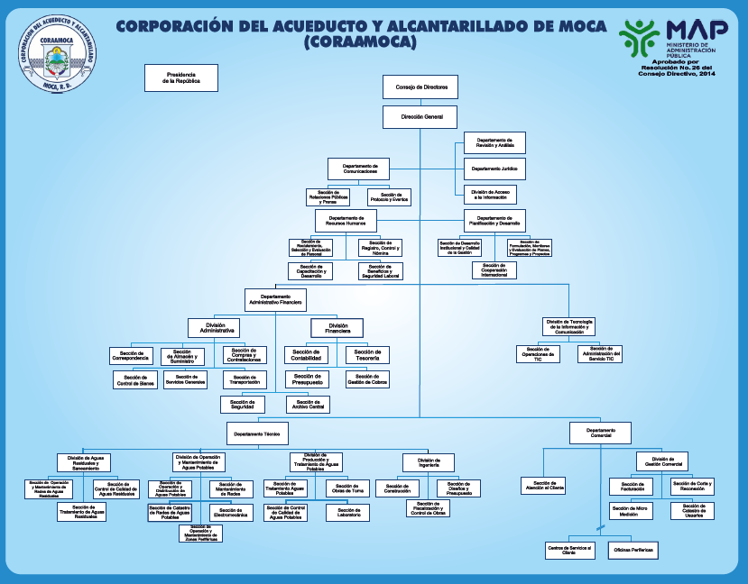
...

5
...
 |  | 0.00 | 0.00 | 0.00 | 0.00 | 0.00 | 0.00 | 0.00 | 0.00 | -43,479,886.31
 |  |  |  |  |  |  |  |  |  | 0.00
 |  | 0.00 | 0.00 | 0.00 | 0.00 | 0.00 | 0.00 | 0.00 | 0.00 | 0.00 |  | 0.00
 |  | 0.00 | 0.00 | 0.00 | 0.00 | 0.00 | 0.00 | 0.00 | 0.00 | 383,932,309.29 | 0.00

 |  | 0.00 | 0.00 | 0.00 | 0.00 | 0.00 | 0.00 | 0.00 | 0.00 |  |  | 230,887.97
 |  | 8.00 | 7.00 | 6.00 | 5.00 | 4.00 | 3.00 | 2.00 | 1.00
...
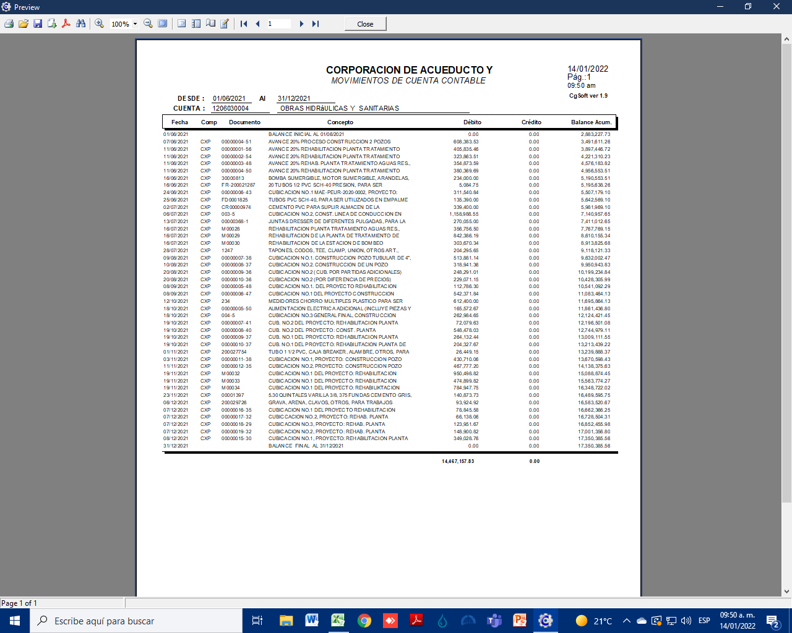
 |  |  |  |  | Debe | Haber

 |  |  |  |  | 0
 |  |  |  |  |  | 0.00
...
 |  |  |  |  | Debe | Haber

 |  |  |  |  | 0.00
 |  |  |  |  |  | 0.00
...
 |  | Revisión Final
 |  | Hecho por | Fecha | Revisado por | Fecha | Ref
...
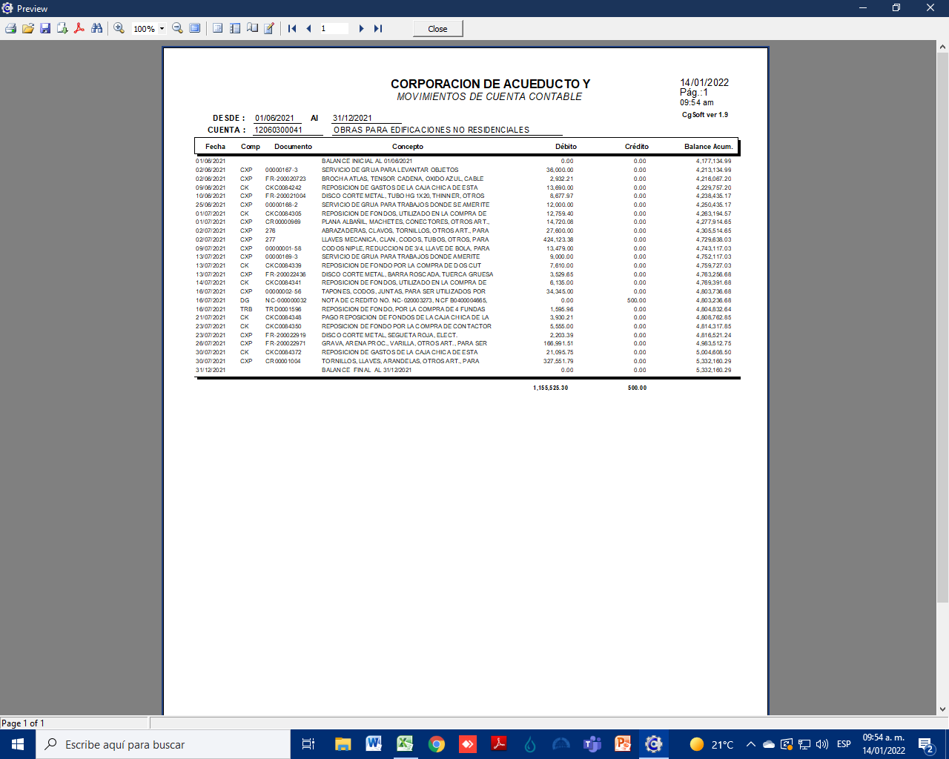
...
11 | Trasladar las deficiencias de control identificadas en esta área a la cédula de trabajo respectiva ( presentación )

12 | Identificar posibles ajustes y/o reclasificaciones, discutirlos con el personal adecuado y luego de su aprobación correrlos en papeles y trasladarlos a la cédula (s) que correspondan, aplica sólo para revisión final. ( propiedad, corte, presentación )

 | OBSERVACIONES: Dentro de cada punto a evaluar se incluye entre parentesis la aseveración contable que se esta analizando, mediante la aplicación de nuestros procedimientos y técnicas de auditoria generalmente aceptadas.

